79
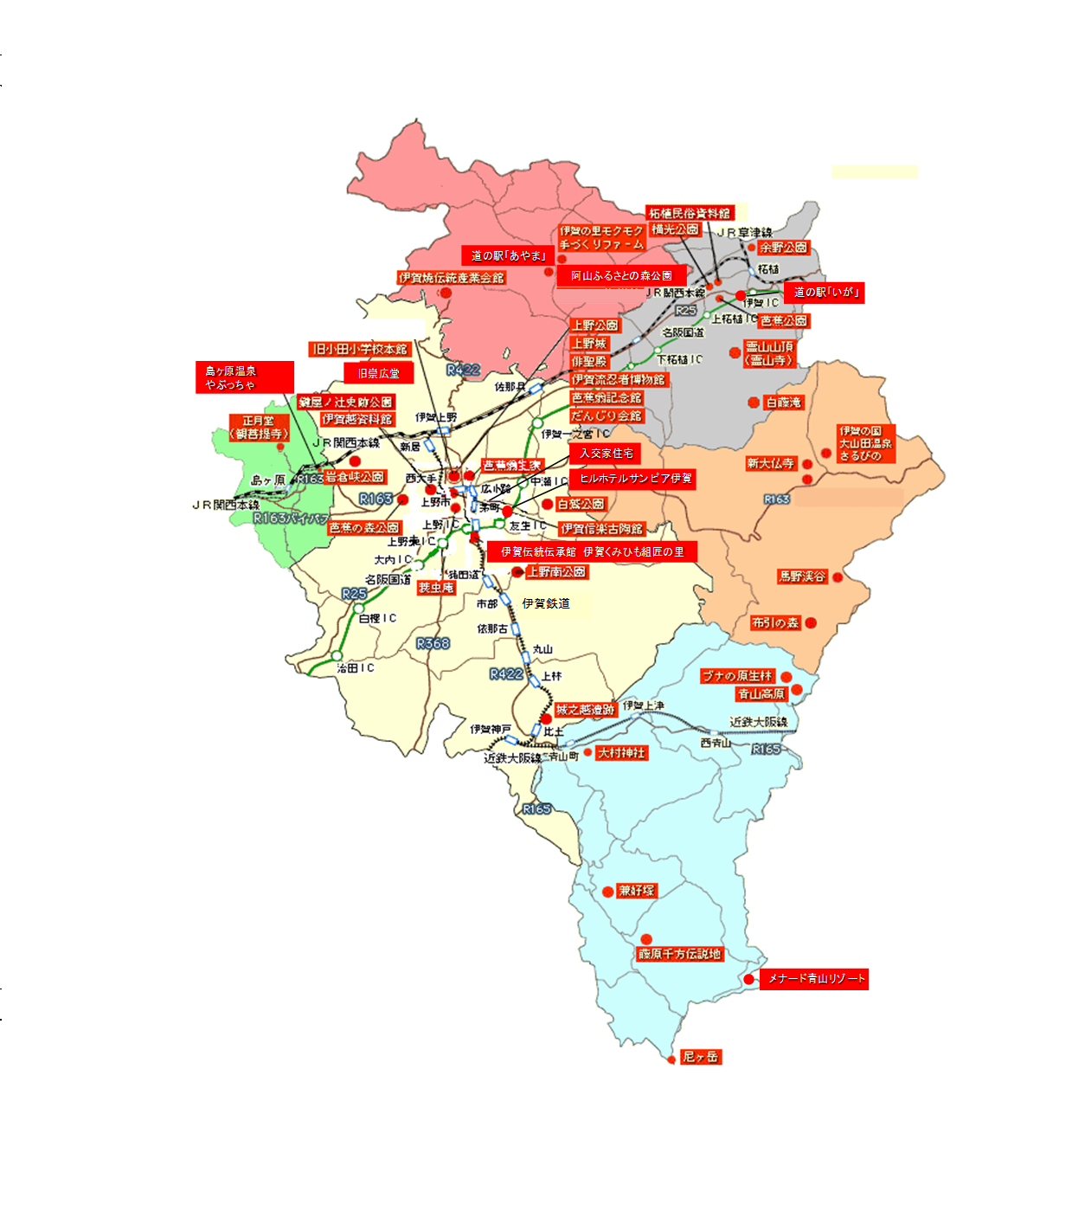
しらさぎ公園
 |  |  |  | 交通・通信・観光 121 | 122 交通・通信・観光
79．施設別観光客入込数 |  |  | 単位：人

施 設 名 | 令和2年 | 令和3年 | 令和4年
伊賀上野城 | 51,563 | 51,274 | 74,770
伊賀流忍者博物館 | 69,806 | 57,951 | 83,481
伊賀越資料館 | … | … | …
だんじり会館 | 10,708 | 4,410 | 5,613
芭蕉翁生家 | … | … | 3,194
蓑虫庵 | 1,714 | 1,615 | 2,221
芭蕉翁記念館 | 7,014 | 7,042 | 8,589
旧小田小学校 | 1,050 | 1,554 | 1,435
旧崇広堂 | 6,172 | 10,438 | 10,027
入交家住宅 | 1,495 | 4,037 | 3,728
城之越遺跡 | 1,424 | 643 | 337
上野天神秋祭 | 4,000 | 5,000 | 100,000
伊賀伝統伝承館 伊賀くみひも組匠の里 | 10,580 | 9,185 | 10,883
伊賀上野NINJAフェスタ | … | … | 6,000
芭蕉祭 | 170 | 10 | 150
ヒルホテルサンピア伊賀 | 133,598 | 137,592 | 141,798
伊賀焼伝統産業会館 | 7,412 | 8,050 | 8,631
伊賀の里モクモク手づくりファーム | 168,726 | 195,438 | 232,280
阿山ふるさとの森公園 | 2,360 | 1,949 | 2,135
道の駅「あやま」 | 178,076 | 175,588 | 190,184
伊賀の国 大山田温泉 さるびの | 153,856 | 138,221 | 169,777
新大仏寺 | 38,990 | 30,770 | 21,380
島ヶ原温泉やぶっちゃ | 105,504 | 113,282 | 136,140
余野公園 | 23,998 | 20,572 | 24,168
柘植歴史民俗資料館 | 392 | … | …
道の駅「いが」 | 234,566 | 233,795 | 257,300
青山高原 | 244,800 | 229,800 | 203,300
メナード青山リゾート | 38,289 | 30,000 | 26,684
ミュージアム青山讃頌舎 | 2,318 | 3,006 | 1,836
合 計 | 1,498,581 | 1,471,222 | 1,726,041
注:伊賀越資料館は平成31年4月1日以降休館中 |  |  | 出典：伊賀市産業振興部観光戦略課
芭蕉翁生家は平成30年4月から令和４年３月まで工事のため休館
令和2年・3年のNINJAフェスタは新型コロナウイルス感染症防止のため中止
令和2年から4年の芭蕉祭は新型コロナウイルス感染症防止のため規模縮小して実施
柘植歴史民俗資料館は令和2年3月31日で閉館

